상품제안서
코랄 에코 기프트 세트 13호 | 상품코드: F23219

 |  |  |  |  |  |  | 02-412-0044 | www.easy1.co.kr
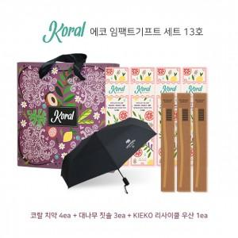

【상세/제작정보】

【인쇄/포장옵션】 | 레이저 / 기본 코랄 박스

【공급단가】 | 수량 | 30~ | 50~ | 100~ | 300~ | 500~
*VAT별도 | 단가 | 52,220원 | 51,350원 | 50,040원 | 49,170원 | 47,870원

【상품 URL】 | http://www.easy1.co.kr/src/goods_detail.php?gdno=23219

